工作表2
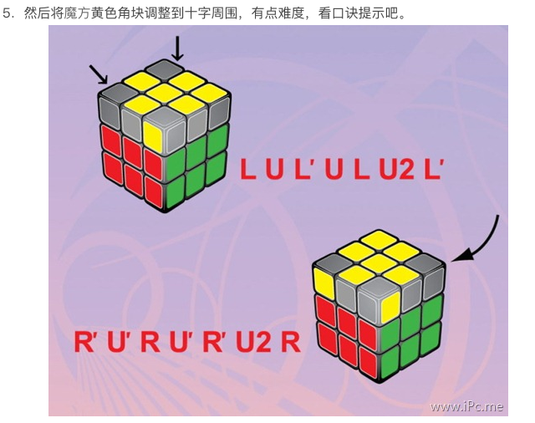
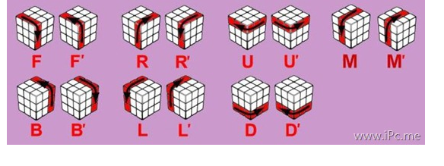
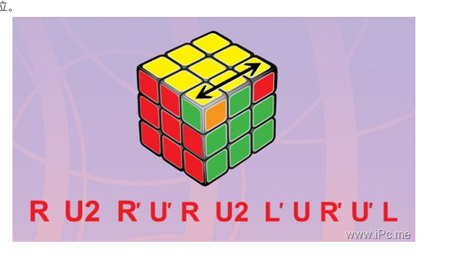
 | 前 |  |  |  | 后 | 1 | 红 |  | 前 |  |  |  | 后
 | 5 |  |  |  | 3 | 2 | 黄 |  | 绿 |  |  |  | 橙
5 | 5 | 5 |  |  |  | 3 | 橙 | 绿 | 绿 | 绿
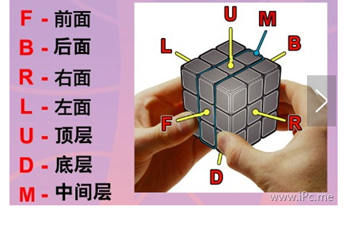
5 | 5 | 5 |  |  |  | 4 | 蓝 | 绿 | 绿 | 绿
 | 左 |  |  |  | 右 | 5 | 绿 |  | 左 |  |  |  | 右
 | 1 |  |  |  | 4 | 6 | 白 |  | 红 |  |  |  | 蓝

 |  |  |  |  |  | 前 | 前
 |  |  | 上 |  |  | 后 | 后 |  |  |  | 上
 |  | 3 | 2 | 1 |  | 左 | 左 |  |  | 橙 | 黄 | 红

 |  | 2 | 2 | 2 |  | 右 | 右 |  |  | 黄 | 黄 | 黄
 |  | 1 | 2 | 3 |  | 上 | 上 |  |  | 红 | 黄 | 橙

